분수찾기
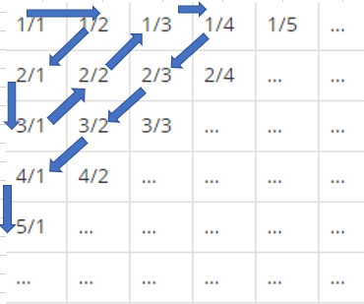
 | 사용코드
 | 변수 | 코드 | 줄합 | 줄번호 | 순서
 | 입력값 : name | Scanner in = new Scanner(System.in) | 2 | 1 | 1 | 2 | 6 | 7 | 15
 | 분모 : A | int name = in.nextInt(); | 3 | 2 | 3 | 5 | 8 | 14 | ..
 | 분자 : B | int A = 0; | 4 | 3 | 4 | 9 | 13 | .. | ..
 | count | int B = 0; | 5 | 4 | 10 | 12 | .. | .. | ..
 | 참거짓 : TF | int count = 0; | 6 | 5 | 11 | .. | .. | .. | ..
 |  | boolean TF = true; | * 줄번호와 줄의 개수는 같다.

 |  | while(TF) {
 |  | for(int I = 1; i<sum ; i++){

 |  | if(sum%2 == 0{
 |  | [ 짝수일때 ]
 |  | }
분자와 분모의 합이 같음 |  | if(sum%2 != 0{
1. 줄마다 숫자가 늘어남 |  | [ 홀수일때 ]
2. 2 -> 3 -> 4 ~ |  | }
* 참고사항 : 2번째줄의 합-3, 개수-2 |  | count++;
 |  | }

오름/내림차순 (2번>3번) |  | sum++;
1. 분자의 오름차순
2. 분모의 내림차순 |  | if(count == num){
 |  | TF = false

 |  | }
 |  | }
 |  | System.out.printf("%d/%d\n", B, A)

